Erklärung UID
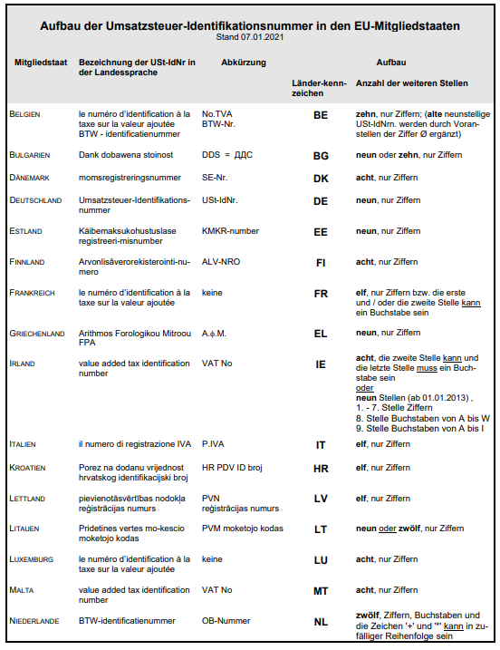
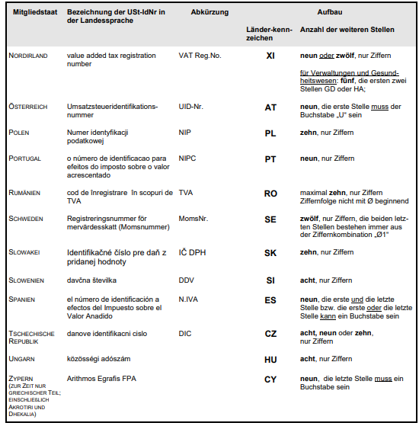
Aufbau der UID-Nummern

Nachstehende Tabelle zeigt den Aufbau der UID-Nummern in den einzelnen EU-Ländern.

Land | Länder-Kennzeichen | weitere Stellen | Beispiel
Belgien | BE | 10 | BE123456789)
Bulgarien | BG | 9 oder 10 | BG123456789(0)
Dänemark | DK | 8 | DK12345678
Deutschland | DE | 9 | DE123456789
Estland | EE | 9 | EE123456789
Finnland | FI | 8 | FI1234567-8
Frankreich | FR | 11 | FR12123456789
Griechenland | EL | 9 | EL123456789
Irland | IE | 8 oder 9 | IE1234567AB
Italien | IT | 11 | IT12345678901
Kroatien | HR | 11 | HR12345678901
Lettland | LV | 11 | LV12345678901
Litauen | LT | 9 oder 12 | LT123456789(012)
Luxemburg | LU | 8 | LU12345678
Malta | MT | 8 | MT12345678
Niederlande | NL | 12 * | NL123456789B12
Nordirland ** | XI | 9 | XI123 4567 89
Österreich | AT | U und 8 Stellen | ATU12345678
Polen | PL | 10 | PL1234567890
Portugal | PT | 9 | PT123456789
Rumänien | RO | 10 | RO1234567890
Schweden | SE | 12 | SE12123456789012
Slowakei | SK | 9 oder 10 | SK123456789(0)
Slowenien | SI | 8 | SI12345678
Spanien | ES | 9 * | ES123456789
Tschechische Republik | CZ | 8, 9 oder 10 | CZ12345678(90)
Ungarn | HU | 8 | HU12345678
Zypern | CY | 9 | CY12345678A

* In den "weiteren“ Stellen nach dem Ländercode können auch Buchstaben enthalten sein.

** Sonderstellung für Nordirland (NI): NI ist weiterhin Teil des Vereinigtes Königreichs (VK), aber aufgrund des Nordirland-Protokolls (im Austrittsabkommen zwischen der EU und dem VK) ist NI im EU-Binnenmarkt verblieben.

